節慶機關
機關元件

1 | 有不同狀態，可做簡單動作改變狀態的物件，種類可能很多待規劃（例如城門、寶箱）
 | 企劃會使用事件編輯器讀取設定機關的狀態、動作、秒數等
2 | 存放路徑：Assets/02.Arts/Machine
3 | 命名格式：Machine_00001

裝月餅的木盒參考(外面可以有裝飾)
流水號 | 資源編號 | 機關名稱 | 使用處 | 共用需求 | 特效需求 | 開圖說明 | 參考圖 | 動作說明
1 | Machine_00048 | 月餅禮盒 | 中秋活動__打節慶BOSS掉落 | X | 需要錨點在下，會貼地種物件，避免種好後會插進土裡 | 會開一個物品，一樣叫「月餅禮盒」，玩家跟物件互動後就會真的得到一個「月餅禮盒」物品，所以希望物品圖跟機關一樣，需要請美術幫忙注意 使用時會一次出現10個給玩家撿，所以機關都是單一個就好，不需要做成複數禮盒 | 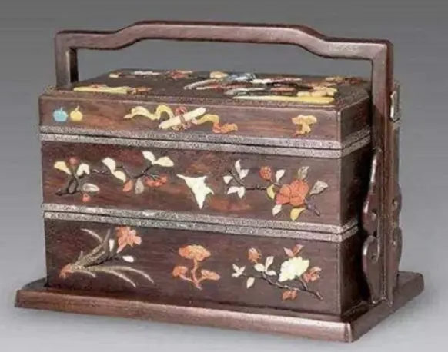 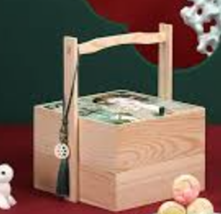 | 不需有動作，玩家互動前出現，互動後消失

清單
機關元件

1 | 有不同狀態，可做簡單動作改變狀態的物件，種類可能很多待規劃（例如城門、寶箱）
 | 企劃會使用事件編輯器讀取設定機關的狀態、動作、秒數等
2 | 存放路徑：Assets/02.Arts/Machine
3 | 命名格式：Machine_00001

紙張散亂，約兩三張堆疊起來
紙張會有被焚燒過、破碎的痕跡
紙上會有文字，不需要看得懂，有形狀即可
紙張會有被焚燒過、破碎的痕跡
紙張散亂，約兩三張堆疊起來
紙上會有文字，不需要看得懂，有形狀即可，並蓋有紅色的印章(要與上面略作區別，印章可以明顯一點)
流水號 | 資源編號 | 機關名稱 | 使用處 | 共用需求 | 特效需求 | 開圖說明 | 參考圖 | 動作說明
1 | Machine_xxxxx | 戰報 | 時空裂縫活動 | X | X | 玩家整理戰爭情報文章的物件，會是寫滿文字的紙張散亂的樣子 |   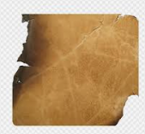 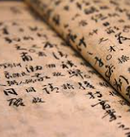 | 不需有動作，玩家互動前出現，互動後消失
2 | Machine_xxxxx | 戰報(機密) | 時空裂縫活動 | X | X | 玩家整理戰爭情報文章的物件，會是寫滿文字的紙張散亂的樣子，上面會有紅色印章 | 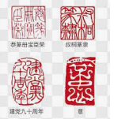 | 不需有動作，玩家互動前出現，互動後消失
長槍造型的武器
斷裂的效果，長槍箭頭與手握的柄的部分分開，周圍有斷裂飛出的碎片
3 | Machine_xxxxx | 兵器 | 時空裂縫活動 | X | X | 斷裂的長槍，周圍有碎裂的碎片 | 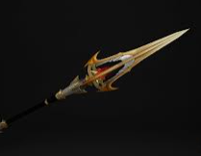  | 不需有動作，玩家互動前出現，互動後消失
木箱是打開蓋子的模樣
會有袋裝的小麥與水囊
4 | Machine_xxxxx | 兵糧 | 時空裂縫活動 | X | X | 是木箱子打開的樣子，從打開的箱子內可以看到裡面放有麻袋裝的小麥(部分可以打開看見裡面裝有小麥)跟水囊 | 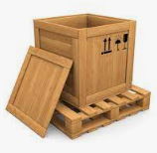 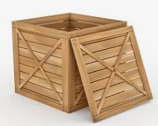 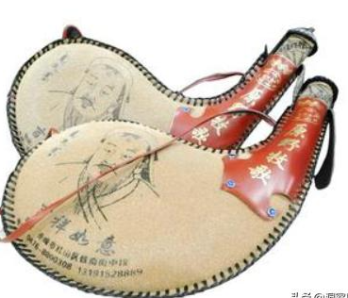 | 不需有動作，玩家互動前出現，互動後消失

